提出例
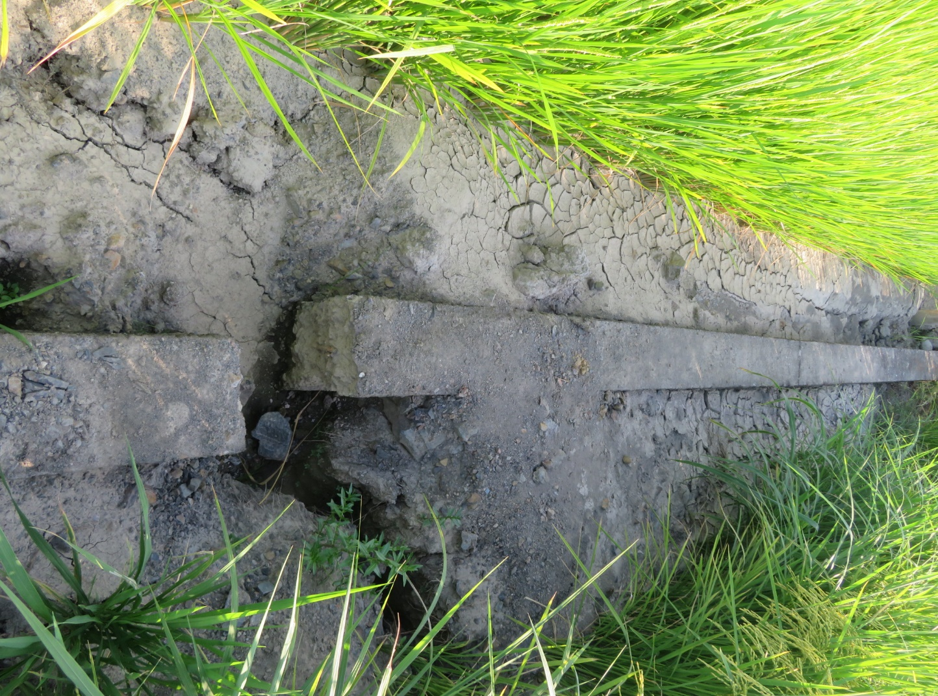
現 況 写 真 （提出例）

 | ①対象圃場水田であることが分かる全景の写真 １筆ごとに必要
 | ②地震の被害があったことが分かる写真（畔、水路の破損、枯れなど）

 | 提出方法 ：印刷もしくはスマートフォン、デジカメ持参

 | ①全景の写真
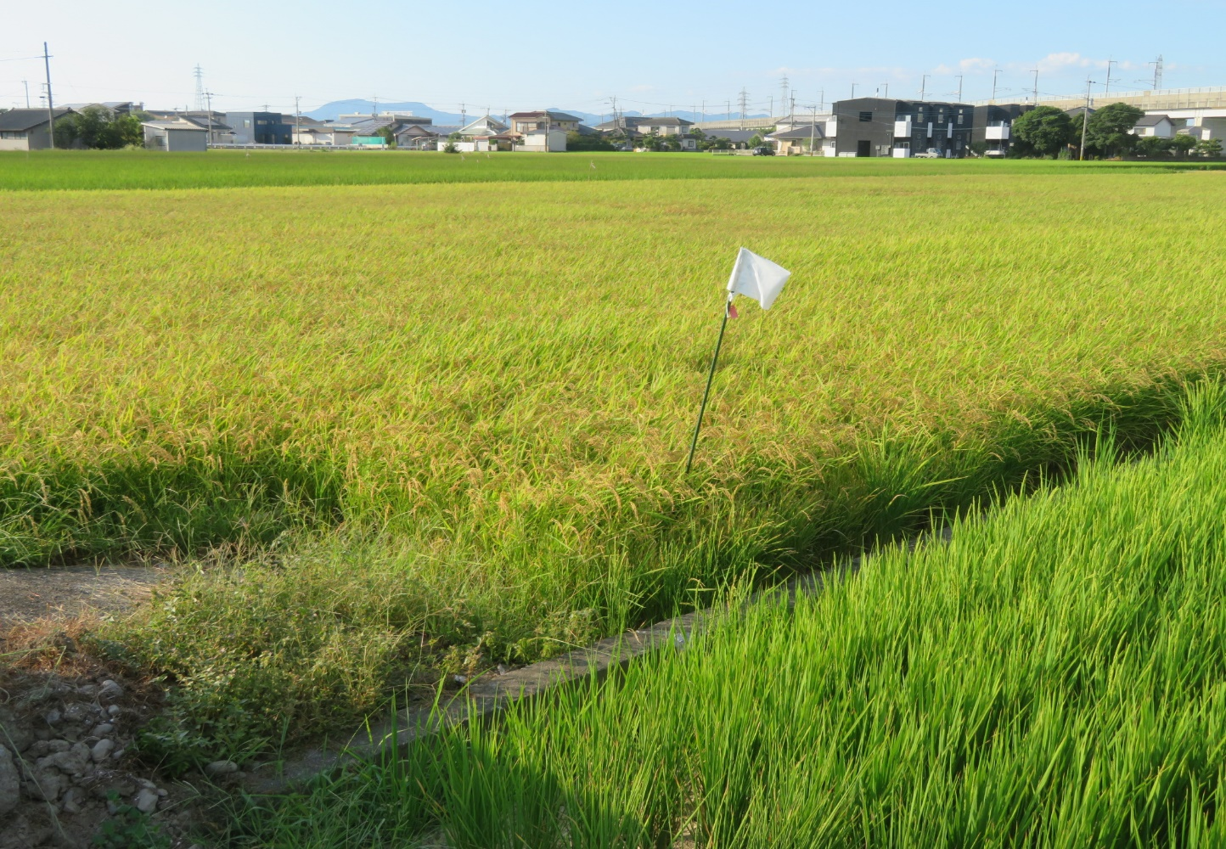

 | ②地震の被害写真

